상품제안서
정관장 홍삼원 홍삼진액 홍삼 하루 견과 견과류 텀블러 물병 물컵 선물 세트 10종 | 상품코드: F30146

 |  |  |  |  |  |  | 02-412-0044 | www.easy1.co.kr
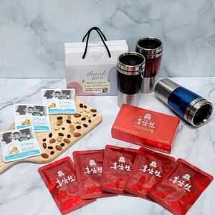

【상세/제작정보】 | 제품구성 변경 및 추가 가능 / 기본수량 이하 가능 별도문의

【인쇄/포장옵션】 | / 포장불가능

【공급단가】 | 수량 | 50~ | 100~ | 500~ | 1,000~ | 2,000~
*VAT별도 | 단가 | 21,000원 | 20,660원 | 20,160원 | 19,650원 | 19,320원

【상품 URL】 | http://www.easy1.co.kr/src/goods_detail.php?gdno=30146

